电控测试项目
 |  |  | 电控测试项目
 | 类别 | 试验项目 | 测试标准 | 试验要求 | 判定要求 | 验证机型及数量

77 | 电控类(整机) | 整机电控盒起弧试验(盐水试验) |  | 电源：额定电压
 |  |  |  | 测试步骤：详见相关文件 1. 用新的PCBA测试出拉弧点，如有多个，则每个拉弧点均要布置针头； 2. 准备好全新的样机，并解除上面所有保护装置，安装好整机，针头和软管拉到安全区； 3. 准备好盐水试验的实验室，并做好防护； 4. 机器正常运行至少10分钟； 5. 每30s一次注射盐水1ml，记录状态并电流； 6. 直到电流为0且3分钟内不再变化，或测试时长达60分钟，或机器着火结束试验； | 1. 火不能烧到机器外面，机器上覆盖的纱布不能被点着； 2. 电控盒不能被烧穿，如果烧穿则需要加铁壳或重新设计和测试； 3. 如果PCB烧毁严重，建议生产工艺中在严重区域增加防护漆；
 |  |  |  | 截图/照片输出：测试前后详细照片(见详细相关文件)对比和现象描述及记录电流
 |  |  |  | 注意事项：注射时需佩戴防护手套防电击，防火；
78 |  | 整机Ni-Cr丝试验 |  | 电源：调节调压器电压使电流保持在10-12A间
 |  |  |  | 测试步骤：详见相关文件 1. 让Ni-Cr丝缠绕所有电流大于0.2A的触点的非金属材料，每一根都要通过耐高温电线接出器具，并保证不会互相短路； 2. 每次测试1组Ni-Cr丝，调压器电压从0慢慢上升到12A，期间每次增加2A，然后维持2分钟，直至12A并维持30分钟； 3. 如Ni-Cr丝烧断，覆盖的纱布着火则停止试验 | 1. 火不能烧到机器外面，机器上覆盖的纱布不能被点着； 2. 电控盒不能被烧穿，如果烧穿则需要加铁壳或重新设计和测试； 3. 如Ni-Cr丝烧断，则需要在该处重新试验；
 |  |  |  | 截图/照片输出：测试前后详细照片(见详细相关文件)对比和现象描述及记录电流
 |  |  |  | 注意事项：防火；
79 |  | 单板软件 |  | 相关功能书及参数表
80 |  | 整机电控 |  | 记录安规和环境测试和生产时，是否会降低安全性能
81 |  | 传感器温度调节 |  | 用电阻箱模拟温度传感器测试精度和软件会如何响应
82 |  | 遥控器距离测试 |  | /
83 |  | 潮态测试 |  | IEC 60335-1/2-40, Chapter 15
84 | 电控类(PCBA) | 环境温湿度试验 |  | 对批量生产的温湿度模块PCBA，取10pcs做精度和散布对比；
85 |  | 扫描振动 |  | 同测试方法汇总中的第35项测试，对PCBA包装进行评估
86 |  | 运输储存试验 |  | 同测试方法汇总中的第40项测试，参考仓库实际堆码，对PCBA包装进行评估
87 |  | THB温湿度带电实验
88 |  | 耐盐雾试验 | IEC60068 -2-11: Test Ka: Salt mist | 名称： 盐雾试验 试验温度： 35°C 持续时间： 48h 盐溶液浓度： 5% 盐溶液PH值： 6.5~7.2 试验期间负载： 不通电 样品数： ≥5套 恢复： 试验结束后，样品在自来水下冲5分钟，然后用蒸馏水冲洗，晃动或用气流干燥去除水珠，标准条件下放置1-2小时。 判定条件：电气和机械性能符合要求
89 |  | 低温储存试验 | IEC60068-2-1 (Test A: Cold) | 名称： 低温储存 低温： -30°C 持续时间： 24h 试验期间负载：带电运行 样品数： 5套 恢复： 室温后稳定1h 判定条件： 外观完好，数码管正常工作，接收头正常工作。
90 |  | 高温高湿存储试验 | IEC60068-2-67 (Test Cy: Humid Heat) | 名称： 湿热 高温： 85°C 相对湿度： 85%RH 持续时间： 600h 试验期间负载： 带电运行，每24h开关一次。 恢复： 室温下2-24h 判定条件：外观完好，电路板功能正常。
91 |  | 复合温湿度循环测试 | IEC60068-2-38 Test Z/AD: Composite temperature/Humidity cyclic test) | 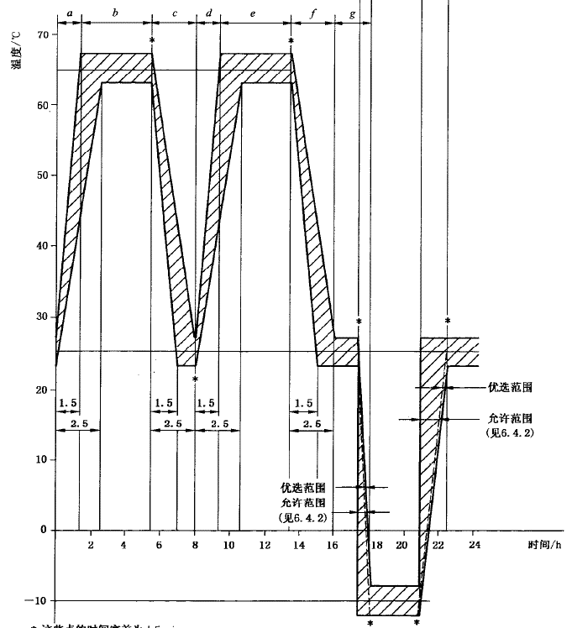 名称： 环境温湿度试验 循环数： 10次 试验期间负载： 带电运行 样品数： 5套 恢复： 常温下3.5h，25°C，93%RH 判定条件：外观完好，带电功能检查，显示板，按键和发光器件均无失效。
92 |  | 冷热冲击试验 | IEC 60068-2-14 Test N: Change of temp | 名称： 冷热冲击试验 低温： TA=-25°C 高温： TB=85°C 暴露持续时间： t1=25min 温度变化速度： <30min 循环数： 10次 试验期间负载： 不通电 样品数： 5套 恢复： N/A 判定条件：外观完好，带电功能检查，显示板，按键均无失效。
93 | 可靠性(寿命)试验 | 显示板组件(寿命)试验 | IEC60068-2-38 Test Z/AD: Composite temperature/Humidity cyclic test) | 参考美的和格力测试，使用第79条测试(高温高湿储存测试)覆盖PCBA的寿命试验；
94 |  | 电控组件(寿命)试验
95 | EMC类 | (EMC)整机电快速瞬变脉冲群 | IEC 61000-4-4: EFT
96 |  | (EMC)整机浪涌（冲击） | IEC 61000-4-5: Surge
97 |  | (EMC)整机静电放电 | IEC 61000-4-2: ESD
98 |  | (EMC)整机电压暂降、短时中断和电压变化 | IEC 61000-4-11: Dips
99 |  | (EMC)整机射频场感应的传导骚扰（注入电流） | IEC 61000-4-6: CS
100 |  | (EMC)整机端子骚扰电压 | EN 55014-1: Disturbance Voltage
101 |  | (EMC)整机连续骚扰电压测试 | EN 55014-1: Disturbance Voltage
102 |  | (EMC)整机骚扰功率 | EN 55014-1: Disturbance Power
103 |  | (EMC)整机谐波电流 | IEC 61000-3-2: Harmonic current emissions
104 |  | (EMC)整机断续骚扰（喀呖声） | EN 55014-1: Clicks
105 |  | (EMC)整机电压波动和闪烁 | IEC 61000-3-3: Flicker

